Worksheet
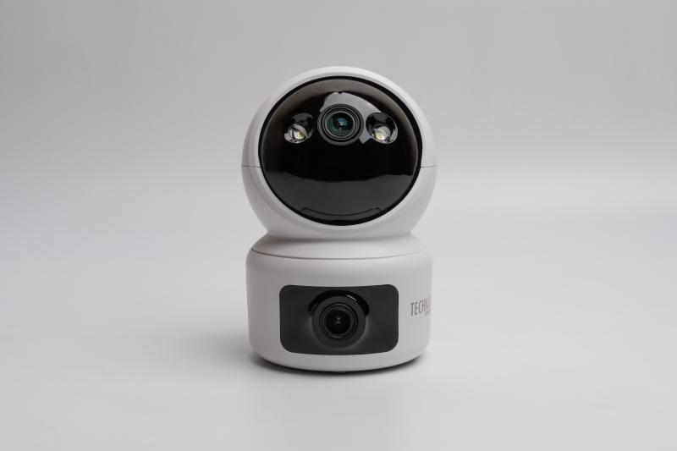
Technaxx Dual Kamera Indoor TX-327

Artikelnummer | 5279 |  | VE | 40
EAN | 4260358128535 |  | Stück pro Palette | Keine Angabe
Zollnummer | 85258300 |  | Lagen Pro Palette | Keine Angabe

Abmessungen - Artikel
Länge(cm) | Breite(cm) | Höhe(cm) | Gewicht(g)
7.3 | 7.3 | 11 | 194

Abmessungen - Artikelverpackung
Länge(cm) | Breite(cm) | Höhe(cm) | Leergewicht(g) | Gewicht(g) Artikel+Verpackung
16.5 | 10.7 | 10.5 | 76 | 448

Abmessungen - VE Karton (Masterkarton)
Länge(cm) | Breite(cm) | Höhe(cm) | Gewicht(g)
56.5 | 34.5 | 43 | 17200

Verpackung - Bestandteile
Rest Zubehör (g) | Papier/Pappe (g) | Styropor (g) | Kunstst. Hohlkörper(g) | Kunstst. Folien(g) | Materialverbunde (g)
95 | 77 | 0 | 0 | 12 | 0

Weiterführende Informationen
Technaxx Reseller Portal

